Controle sportverenigingen
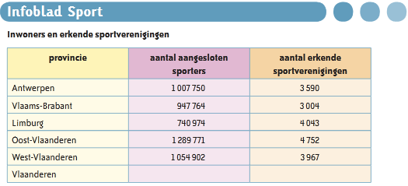

Vragen bij bovenstaande tabel: | Controleer hier!

1. Hoeveel erkende sportverenigingen zijn er in Vlaanderen?
2. Hoeveel aangesloten sporters zijn er in Vlaanderen?
3. Hoeveel erkende sportverenigingen zijn er gemiddeld per provincie?
4. Hoeveel aangesloten sporters zijn er gemiddeld per provincie?
5. Wat is het verschil tussen het grootste aantal aangesloten sporters en het kleinste aantal?
6. Wat is het gemiddelde aantal aangesloten sporters per erkende sportvereniging in Vlaanderen?

